画面仕様
Block Puzzle 画面仕様


■タイトル画面
 | イメージ画像 | 内容
 |  | ①：タイトルロゴ
 |  | ②：ゲーム開始ボタン

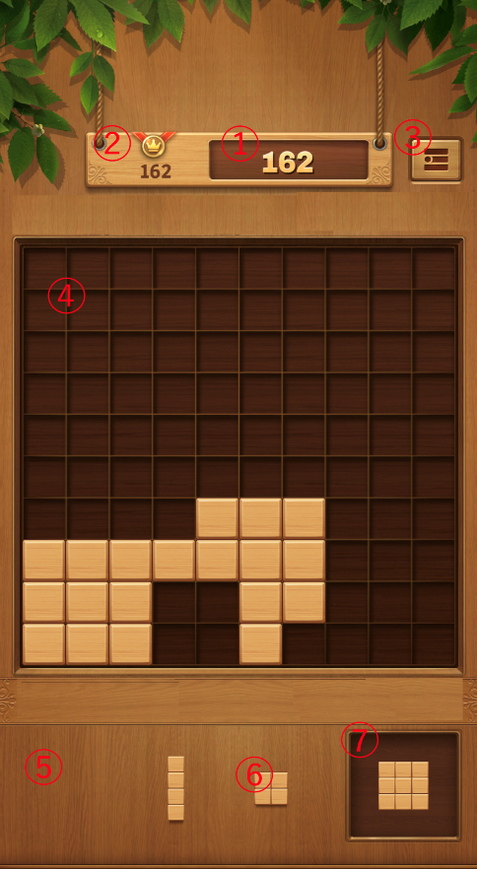
■パズル（ゲーム）画面
 | イメージ画像 | 内容
 |  | ①：スコアテキスト
 |  | ②：ハイスコアテキスト
 |  | ③：ポーズボタン
 |  | ④：パズル盤面
 |  | ⑤：パズル生成場所
 |  | ⑥：パズルピース
 |  | ⑦：ストック枠

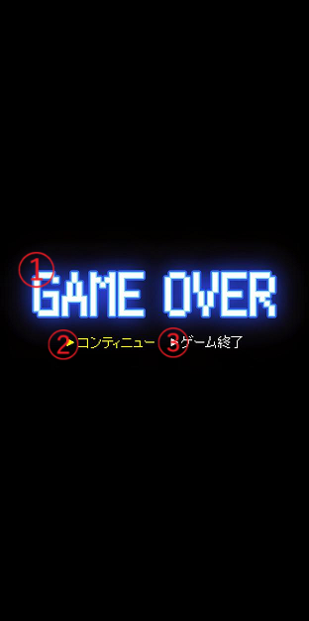
■ゲームオーバー画面
 | イメージ画像 | 内容
 |  | ①：ゲームオーバーロゴ
 |  | ②：リトライボタン
 |  | ③：タイトルに戻るボタン

